概要
派遣社員の翌月のシフト登録には、本人登録と、社員の代行登録でやり方が変わります。

 | 【本人登録】 |  | 【代行登録】
派遣社員がスマホでシフト申請する

 |  | 本人は修正可能
ここでシフトと案件を紐付ける
社員がPCでシフト承認する
社員がPCでシフト登録する

 |  | 本人は修正不可、社員は修正可能

シフトが確定する
シフトが確定する

 |  | 本人は修正不可、社員は修正可能

派遣社員が作業し、スマホでシフト登録する
派遣社員が作業し、スマホでシフト登録する

 |  | 本人は修正不可、社員は予定修正可能、実績は修正不可

本人登録
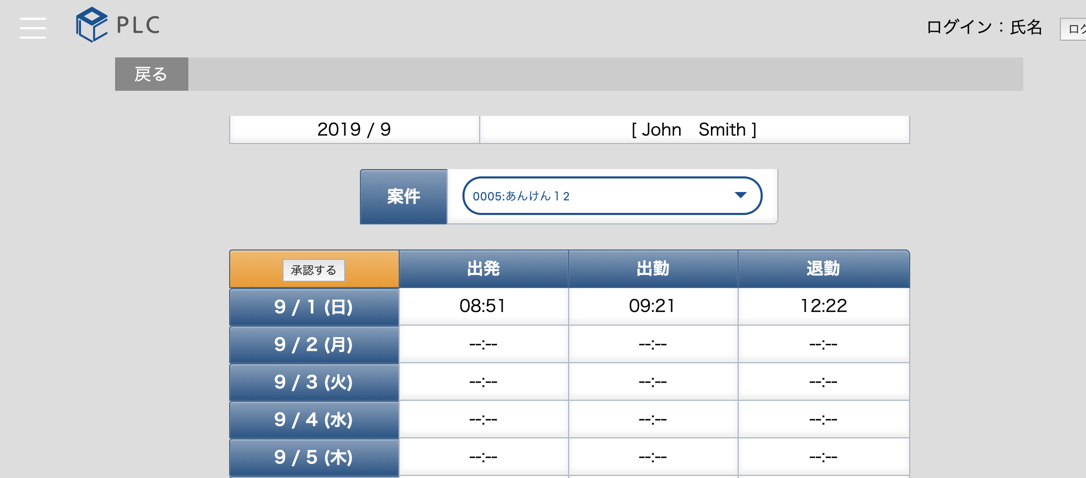
本人登録のやり方

 | ・ログインする |  |  | ・メニューを開く | ・シフト申請をタップする
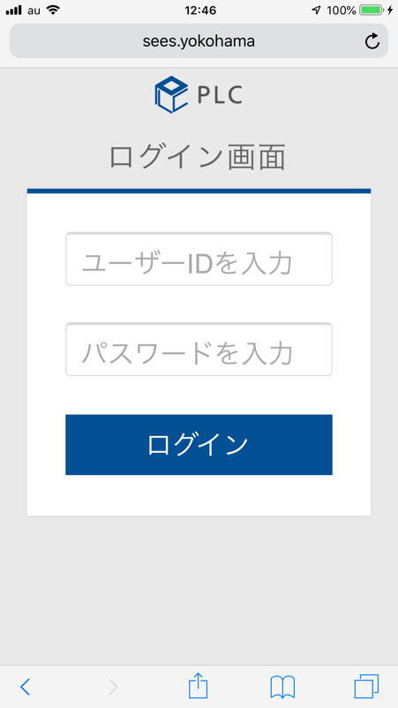
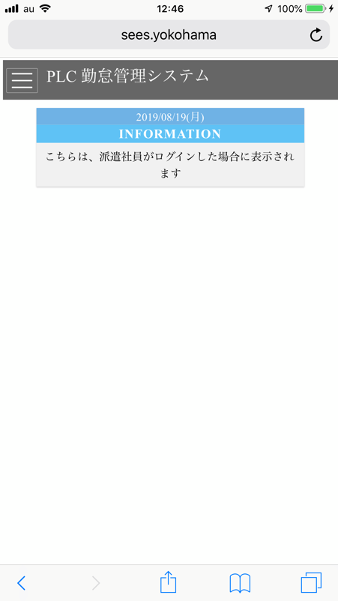
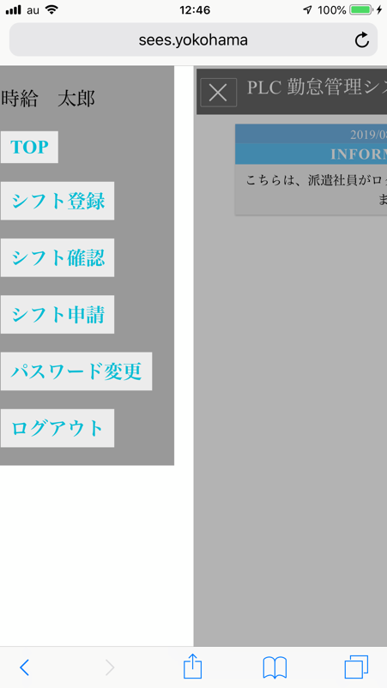

 | ・月とステータスを確認する |  |  | ・シフトの時間を入力する
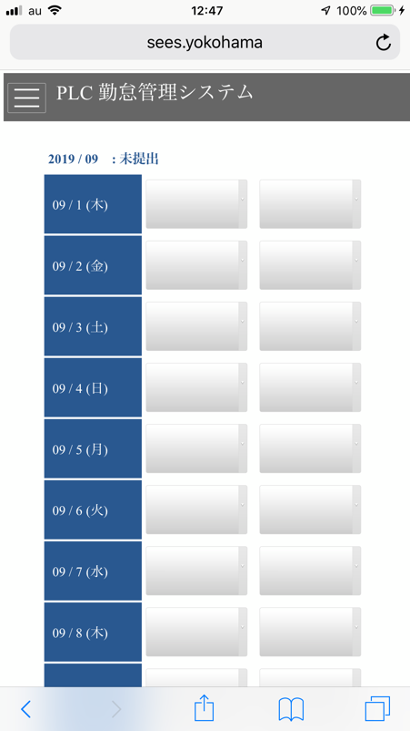
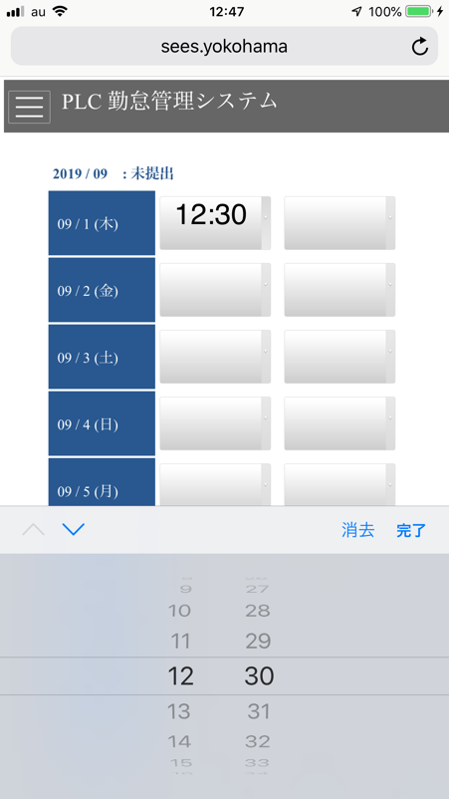
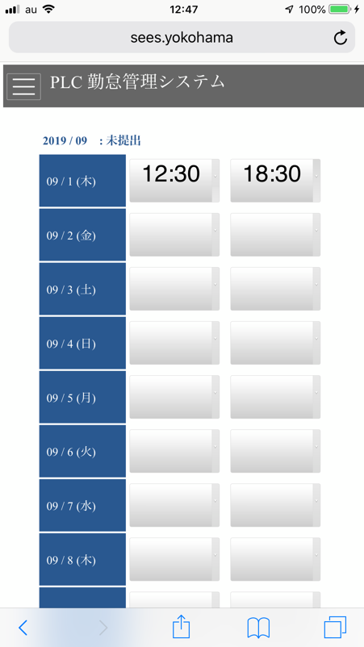

 | ・最後に登録ボタンをタップする |  |  | ・ステータスが申請済に変更になる
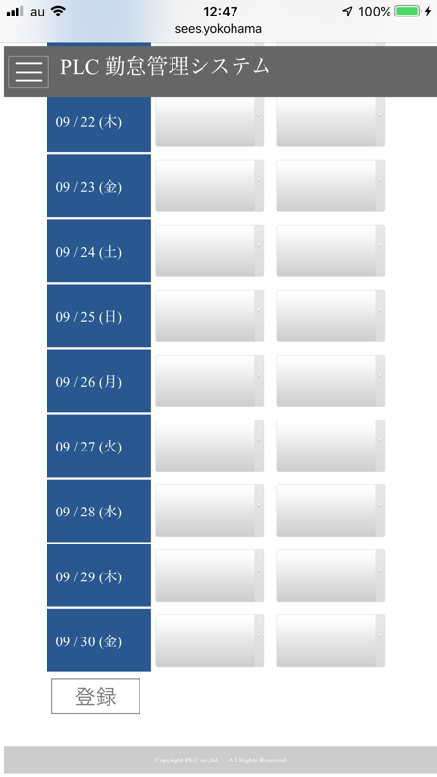


▼▼ここからは社員がPCで操作▼▼▼▼▼▼▼▼▼▼▼▼

 |  | ・メニュー ＞ 社員情報 ＞ 承認待ち一覧 をクリック
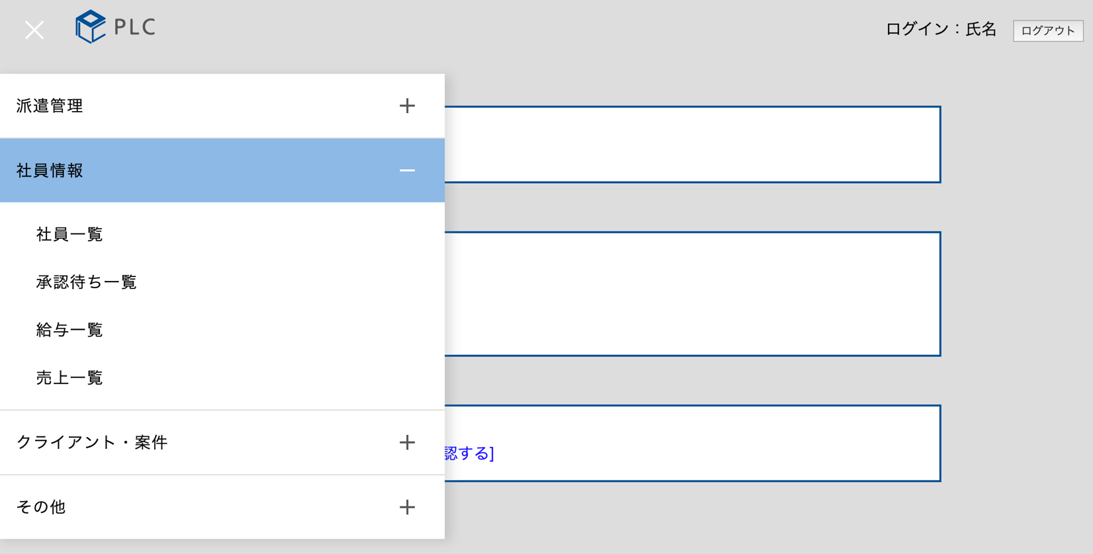

 |  | ・対象の派遣社員の確認をクリック

 |  | ・申請内容（年月、名前、シフト時間）を確認する
 |  | ・案件を選択する
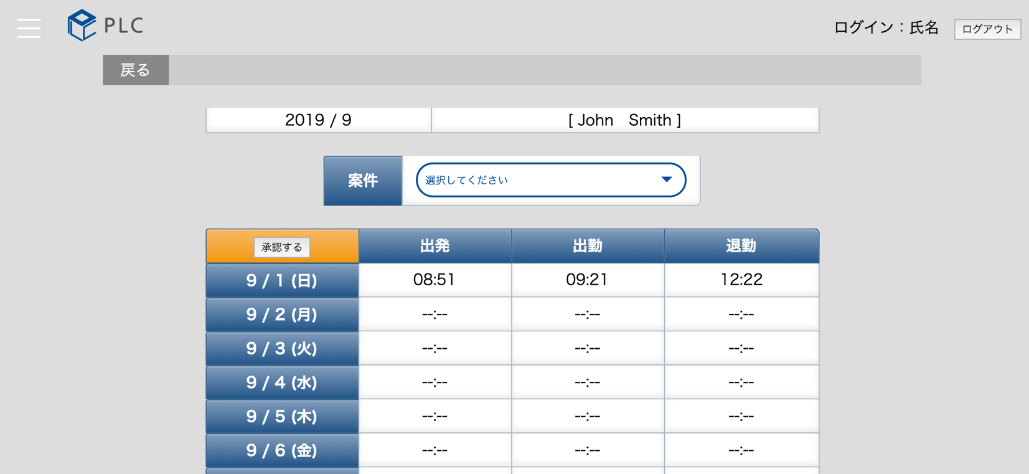

 |  | ・問題が無ければ 承認 をクリックする
 |  |  | 承認前は派遣社員はスマホでシフトを修正して再提出できます
 |  |  | 承認後は派遣社員はシフトを修正できません

代行登録
代行登録のやり方

 | ・メニュー ＞ 派遣管理 ＞ 派遣社員情報一覧 をクリック
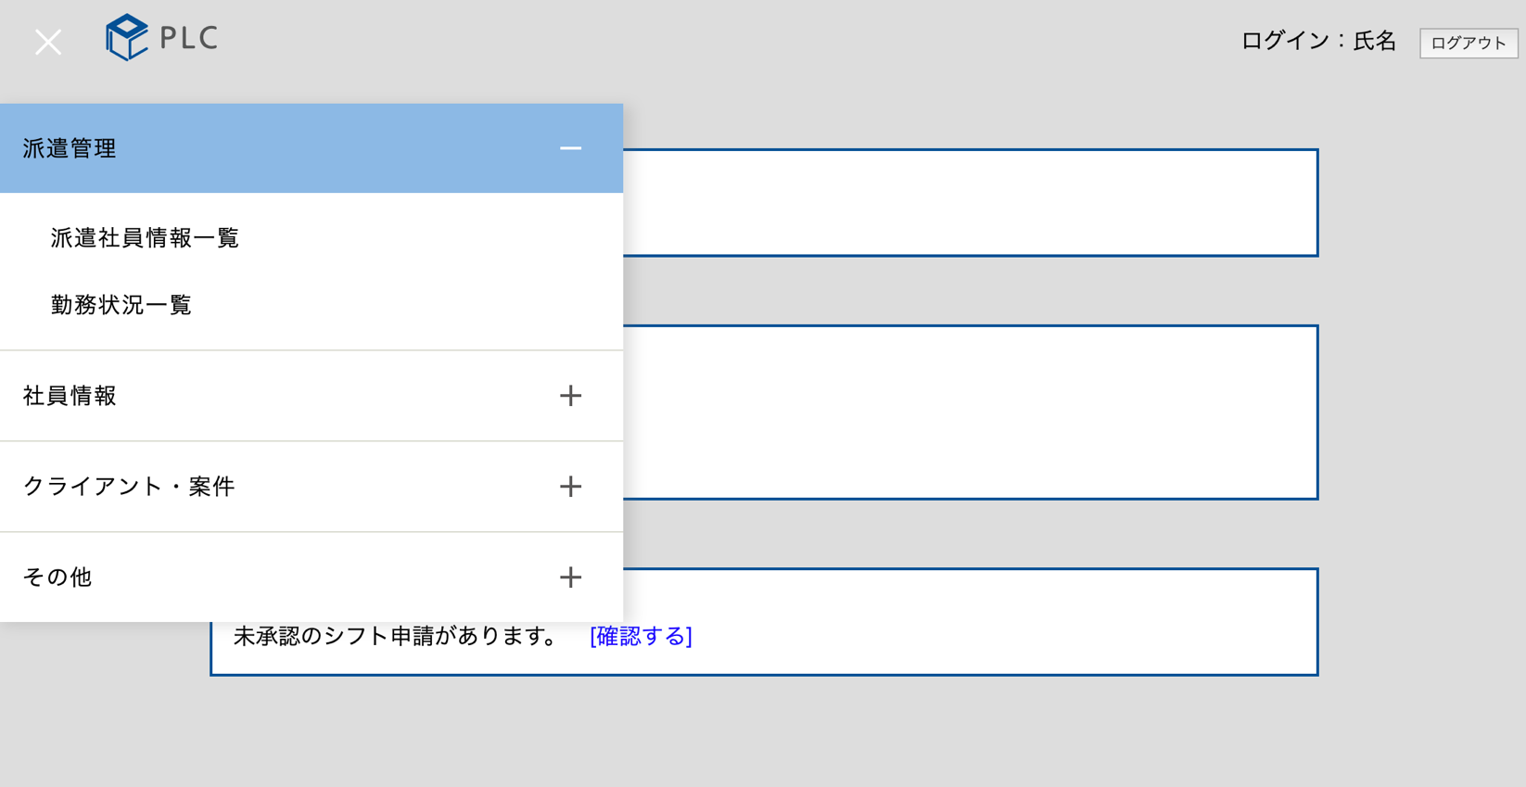

 | ・対象の派遣社員のシフト をクリック

 | ・当月が表示されるので、ボタンをクリックして、翌月に移動
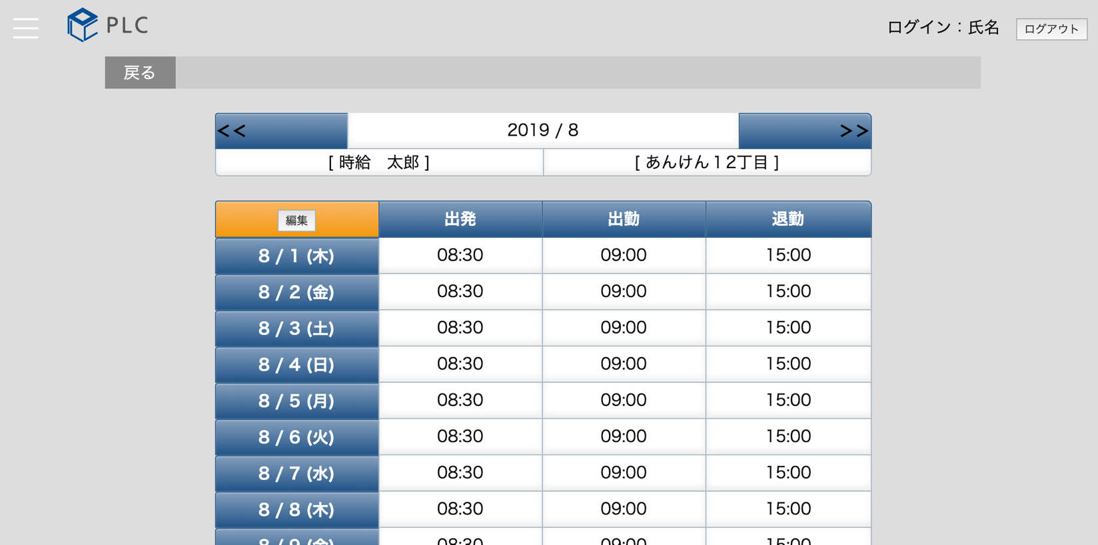

 | ・月を確認して、編集をクリック
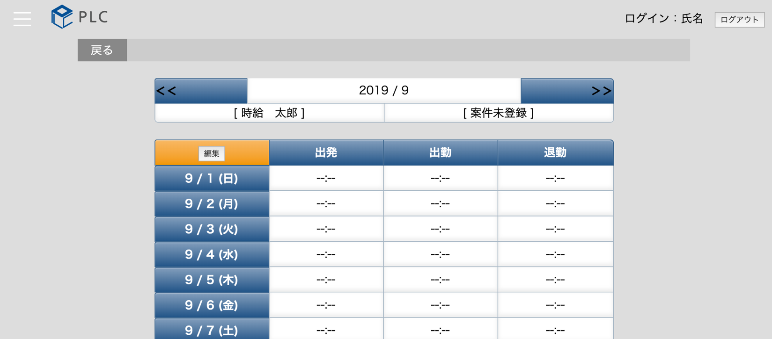

 | ・月を確認する
 | ・案件を選択する
 | ・シフトを登録する
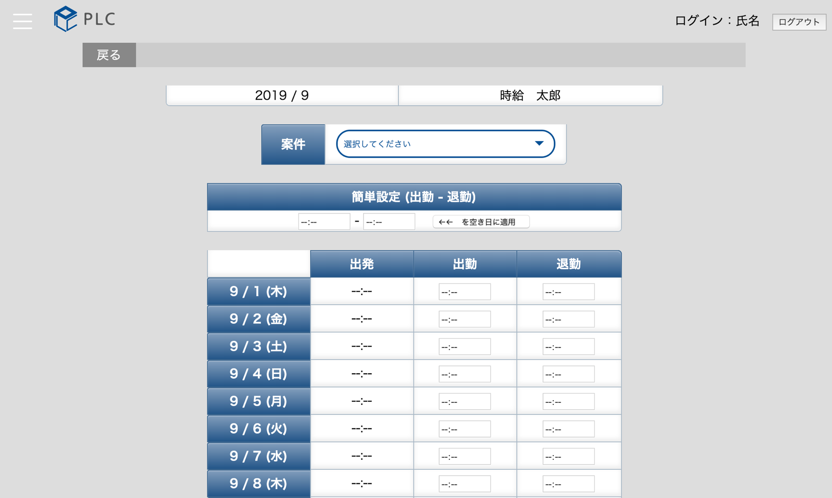

 | ・最後に、登録ボタンをクリック

